资料
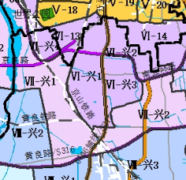

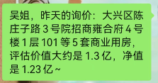

 |  |  | 40% | 60%
 | 系数 |  | 成本法 | 比较法 | 结果 | 面积 | 总值 | 原值
47000 | 1 | 1 | 30313 | 47000 | 40325 | 898.61 | 3624 | 4367.24
37600 | 0.8 | 2 | 24215 | 38000 | 32486 | 1123.69 | 3650 | 4281.26
28200 | 0.6 | 3 | 21424 | 27000 | 24770 | 1123.97 | 2784 | 3102.16
18800 | 0.4 | 负101 | 15374 | 20000 | 18150 | 1040.05 | 1888 | 2072.56
18800 | 0.4 | 负102 | 15374 | 20000 | 18150 | 820.57 | 1489 | 1635.19
 |  |  |  |  |  |  | 13435

案例
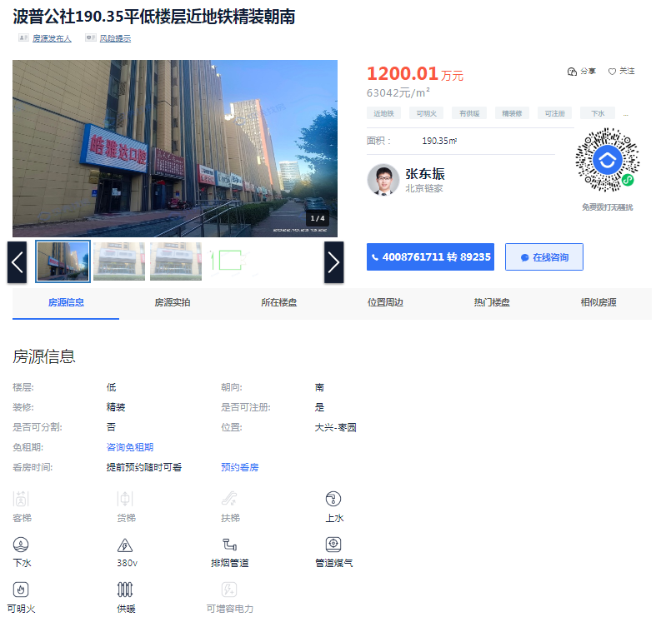
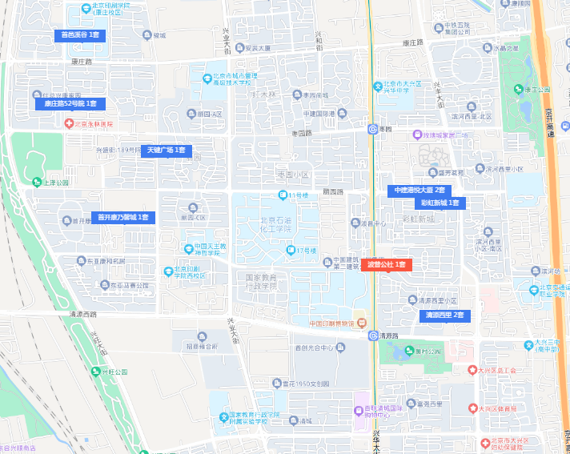
 | 案名 | 总价 | 面积 | 单价 | 建成 | 成新度
案例A | 波普公社 | 1200 | 190.35 | 63042 | 2012 | 0.82
案例B | 彩虹新城 | 650 | 104.96 | 61928 | 2007 | 0.73
案例C | 天健广场 | 1350 | 198.99 | 67843 | 2014 | 0.85
 |  |  |  |  | 11
 |  |  |  |  | 16
 |  |  |  |  | 9

